アーキテクチャ図
Users
Internet
AWS Cloud
SSH:22

VPC
Internet gateway

Public subnet

EC2 instance contents

Instance

前提作業
項番 | 項目 | 内容 |  |  |  | 確認項目 | コピペ項目
0 | 前提 | 1.GitHubより使用するファイルがダウンロードできていること。
 |  | 2.東京リージョンであること
 |  | 3.テラタームがインストールされていること

1 | EC2 サービス画面表示 | 1.AWSマネージドコンソールより「EC2」を選択する。 |  |  |  | 1.対象のリソース画面に遷移できること。 | 1 | # | EC2

2 | keypair作成 | 1.画面左メニューペインより「キーペア 」を押下する。 |  |  |  | 1.キーペアの一覧画面が表示されることを確認する。

 |  | 2.画面右の「キーペアを作成」を選択し以下の設定を入れて「キーペアを作成」を押下する。 |  |  |  | 2.作成したキーのDLが正常に完了し | 2 | # | handson-keypair
 |  |  |  |  |  | キーペアの一覧画面に「キーペアが正常に作成されました」になることを確認する。
 |  |  | 2-1.ステップ 1：キーペア
 |  |  |  | 2-1-1.名前：handson-keypair
 |  |  |  | 2-1-2.キーペアタイプ：RSA
 |  |  |  | 2-1-3.プライベートキーファイル形式：.pem

3 | CloudFamation サービス画面表示 | 1.AWSマネージドコンソールより「CloudFormation」を選択する。 |  |  |  | 1.対象のリソース画面に遷移できること。 | 1 | # | CloudFormation
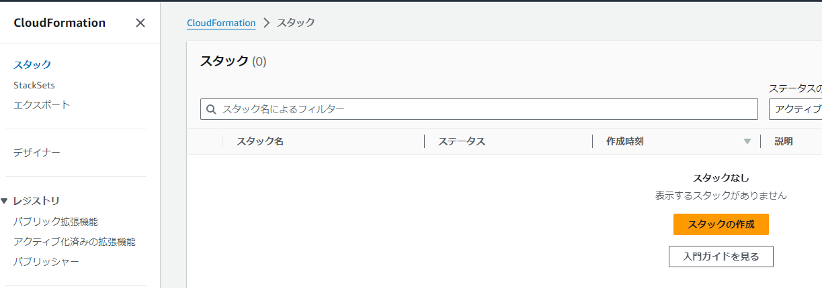

4 | CFの実行 | 1.画面左メニューペインより「スタック 」を押下する。 |  |  |  | 1.スタックの一覧画面が表示されることを確認する。

 |  | 2.画面右の「スタックの作成」-「新しいリソースを使用（標準）」を選択し |  |  |  | 2.スタックのステータスが「CREATE_COMPLETE」になることを確認する。 | 2 | # | handson
 |  | 以下の設定を入れてスタックを実行する。

 |  |  | 2-1.ステップ 1：スタックの作成
 |  |  |  | 2-1-1.前提条件 - テンプレートの準備：テンプレートの準備完了
 |  |  |  | 2-1-2.テンプレートの指定-テンプレートソース：テンプレートファイルのアップロード
 |  |  |  | 2-1-3.テンプレートの指定-テンプレートファイルのアップロード：LinuxSeverBuild.yml
 |  |  |  | ※（GitHubからダウンロードしたもの）

 |  |  | 2-2.ステップ 2：スタックの詳細を指定
 |  |  |  | 2-2-1.スタックの名前：handson
 |  |  |  | 2-2-2.パラメータ
 |  |  |  |  | ・PJPrefix：handson
 |  |  |  |  | ・KeyName：handson-keypair
 |  |  |  |  | ※その他の設定は全てデフォルト

 |  |  | 2-3.ステップ 3：スタックオプションの設定
 |  |  |  | 全てデフォルト設定で進める。

5 | CFの実行結果確認 | 1.項番4で実行したCFスタックの「出力」タブを選択する。 |  |  |  | 1.CFスタックにて出力された値の一覧が表示されること。

 |  | 2.出力一覧の以下の項目について値をコピーしておく。 |  |  |  | 2.今回作成したEC2のパブリックIPが正常にコピーできていること。
 |  |  | 2-1.EC2PublicIP
 |  |  | 値： |  | XXX.XXX.XXX.XXX

本編
項番 | 項目 | 内容 |  |  | 確認項目 |  | コピペ項目
0 | 前提 | 1.「前提作業」シートの対応が完了していること。

1 | テラタームで ログインを実施 | 1.自分のPCよりテラタームを起動する。 |  |  | 1.テラタームが正常に起動できること。
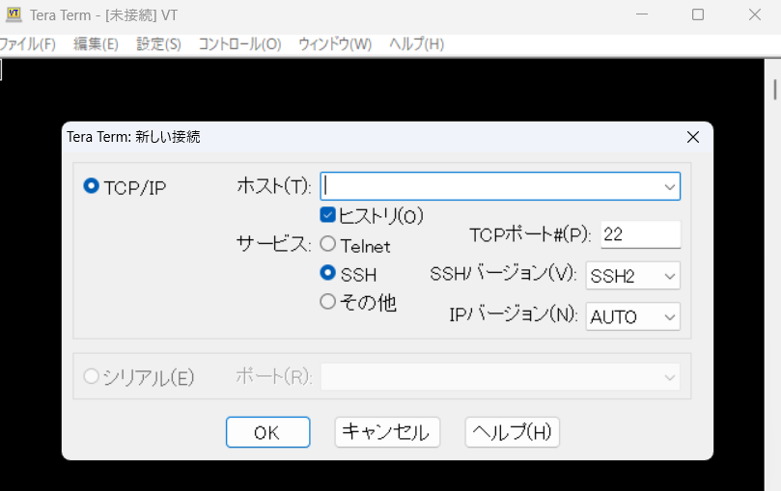

 |  | 2.ホスト名に「前提作業」-「5.CFの実行結果確認」-「2-1.EC2PublicIP」 |  |  | 2.「SSH認証」が表示されること。
 |  | にて取得した出力値を入力し「OK」を押下する。
 |  | ※セキュリティ警告のポップアップが表示されるが「続行」を押下する。

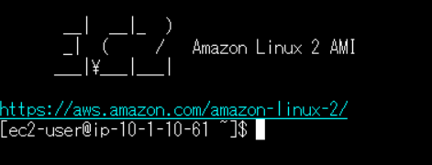
 |  | 3.以下の情報を入力し「OK」を押下する。 |  |  | 3.正常にログインができること。 |  | 3 | # | ec2-user
 |  |  | 3-1.ユーザ名：ec2-user
 |  |  | 3-2.パスワード：（なし）
 |  |  | 3-3.認証方式：◎RSA/DSA/….
 |  |  |  | 3-3-1.秘密鍵：handson-keypair.pem
 |  |  |  | ※前提作業シート-項番2にてDLしたキーを選択。

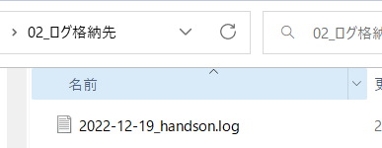
2 | テラタームログの出力設定 | 1.テラタームのコンソールより「ファイル」-「ログ」を押下し以下の設定で「保存」を押下する。 |  |  | 1.対象のフォルダにログファイルが作成されること。
 |  |  | 1-1.保存する場所：<handson関連のフォルダ>\02_ログ格納先\
 |  |  | 1-2.ファイル名：yyyy-mm-dd_handson.log

3 | 基本作法 | 1.作業開始前に以下のコマンドを実行する |  |  | 1.エラーが返却されず各コマンドで以下の結果が出力されること。 |  | 1 | # | date
 |  |  | 1-1.$ date; uname -n; whoami; id; pwd |  |  | 1-1.コマンド実行日時 |  |  | uname -n
 |  |  | 1-2.$ uname -n |  |  | 1-2.EC2のプライベートIPアドレス |  |  | whoami
 |  |  | 1-3.$ whoami |  |  | 1-3.ec2-user

4 | rootユーザへ スイッチする | 1.以下のコマンドを実行しrootユーザへスイッチする。 |  |  | 1.エラーが返却されず各コマンドで以下の結果が出力されること。 |  | 1 | # | sudo su -
 |  |  | 1-1.$ sudo su - |  |  | 1-1.ユーザがrootへ変更 |  |  | whoami
 |  |  | 1-2.# whoami |  |  | 1-2.root |  |  | id
 |  |  | 1-3.# id |  |  | 1-4.uid=0(root) gid=0(root) groups=0(root)

5 | ログ調査 | 1.以下のコマンドを実行し調査対象ログが存在しているディレクトリへ移動する。 |  |  | 1.以下のコマンドで「/var/log」が表示されること |  | 1 | # | cd /var/log/
 |  |  | 1-1.# cd /var/log/ |  |  | 1-1.# pwd |  |  | pwd

 |  | 2.以下のコマンドを実行し対象のディレクトリ配下のファイルおよびディレクトリを確認する。 |  |  | 2.エラーが返却されず/var/log/配下のファイルを確認できる。 |  | 2 | # | ls
 |  |  | 2-1.# ls |  |  |  |  |  | ls -l
 |  |  | 2-2.# ls -l

 |  | 3.調査対象である/var/logのディレクトリ内のmessagesファイルのみを表示させる |  |  | 3.エラーが返却されずmessagesファイルのみが表示されること。 |  | 3 | # | ls -l | grep messages
 |  |  | 3-1.# ls -l | grep messages |  | -rw------- 1 root root 86876 Dec 18 16:15 messages

 |  | 4.以下のコマンドでmessagesの内容を確認する。 |  |  | 4.各コマンドでmessagesの内容を確認できること。 |  | 4 | # | cat messages
 |  |  | 4-1.# cat messages |  |  | 4-1.messagesのすべての内容が出力されること。 |  |  | tail -n 10 messages
 |  |  | 4-2.# tail -n 10 messages |  |  | 4-2.messagesの末尾10行が出力されること。 |  |  | view messages
 |  |  | 4-3.# view messages |  |  | 4-3.messagesの内容をエディタモードで確認ができること。
 |  |  |  | ※調査が完了したら[esc]-「:q」でエディタモードを終了する。

6 | ログ取得 | 1.以下のコマンドを実行し調査対象ログを/var/tmp/配下へコピーする |  |  | 1.以下のコマンドを実行し「messages」が存在すること。 |  | 1 | # | cp messages /var/tmp
 |  |  | 1-1.# cp messages /var/tmp |  |  | 1-1.# ls -l /var/tmp

 |  | 2.以下のコマンドを実行し取得するファイルの権限を変更する。 |  |  | 2.以下の出力結果が表示されること。 |  | 2 | # | chmod 777 /var/tmp/messages
 |  |  | 2-1.# chmod 777 /var/tmp/messages |  | -rwxrwxrwx 1 root root 88531 Dec 18 16:26 messages |  |  |  | ls -l /var/tmp | grep messages
 |  |  | 2-2.# ls -l /var/tmp | grep messages

 |  | 3.以下の手順にて自分のPCに対象のファイルを持ってくる。 |  |  | 3.対象のフォルダへ「messages」のログが取得できていること |  | 3 | # | /var/tmp/messages
 |  |  | 3-1.テラタームコンソールより「ファイル」-「SSH SCP...」
 |  |  | 3-2.以下の値を入力し「Receive」を押下する
 |  |  |  | 3-2-1.From：/var/tmp/messages
 |  |  |  | 3-2-2.To:「...」を押下し「<handson関連のフォルダ>\02_ログ格納先」を選択する

後かたづけ
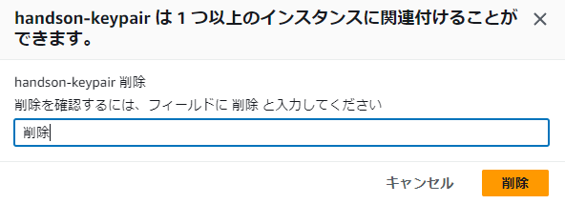
項番 | 項目 | 内容 |  | 確認項目 | コピペ項目
1 | テラタームでの削除対応 | 1.「/var/tmp/messages」の削除を実施 |  | 1.正常に削除されており、ファイルが存在していないことを確認する。 | 1 | # | rm /var/tmp/messages
 |  |  | 1-1.# rm /var/tmp/messages |  |  |  | ls -l | grep messages
 |  |  | 1-2. y
 |  |  | 1-3.# ls -l /var/tmp | grep messages

 |  | 2.historyコマンドで今までのコマンドを確認する。 |  | 2.今まで実行してきたコマンドの一覧が表示されること。 | 2 | # | history
 |  |  | 2-1.# history

 |  | 3.お作法を実行する。 |  | 3.コマンドを実行した時間が表示されること。 | 3 | # | date
 |  |  | 3-1.# date

 |  | 4.ログアウトを実行する。 |  | 4.正常にログアウトできること | 4 | # | exit
 |  |  | 4-1.#exit
 |  |  | ※ctrl + d

2 | AWSでの削除対応 | 1.AWSへログインを実施 |  | 1.正常にログインができること。

 |  | 2.AWSマネージドコンソールより「CloudFormation」を選択する。 |  | 2.対象のリソース画面に遷移できること。

 |  | 3.画面左メニューペインより「スタック 」を押下する。 |  | 3.スタックの一覧が表示されること。

 |  | 4.「handson」スタックのラジオボタンを選択した状態で「削除」を押下し |  | 4.「DELETE_COMPLETE」または「スタックなし」が表示されること
 |  | スタックの削除を実施する
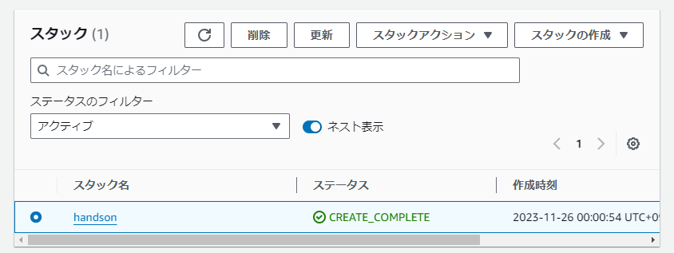

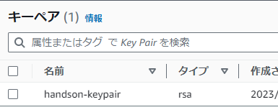
 |  | 5.AWSマネージドコンソールより「EC2」を選択し |  | 5.キーペアの一覧が表示されること。
 |  | 左メニューペインより「キーペア」を選択する。

 |  | 6.「handson-keypair」のチェックボックスにチェックを入れ |  | 6.正常に削除が実行できること。
 |  | 「アクション」-「削除」より削除を実施する

